VIDEO
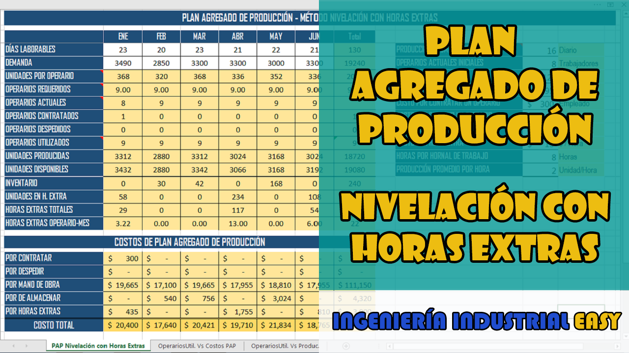

OperariosUtil. Vs Costos PAP
PAP - Modelo de Persecusión Inventario Cero
 | Costo PAP mensual | OPERARIOS UTILIZADOS
ENE | $ 20,400 | 9
FEB | $ 17,640 | 9
MAR | $ 20,421 | 9
ABR | $ 19,710 | 9
MAY | $ 21,834 | 9
JUN | $ 18,765 | 9

OperariosUtil. Vs Produc.
PAP - Modelo de Persecusión Inventario Cero
 | Unidades Producidas | OPERARIOS UTILIZADOS
ENE | 3312 | 9
FEB | 2880 | 9
MAR | 3312 | 9
ABR | 3024 | 9
MAY | 3168 | 9
JUN | 3024 | 9

